Evidencia HU-A01
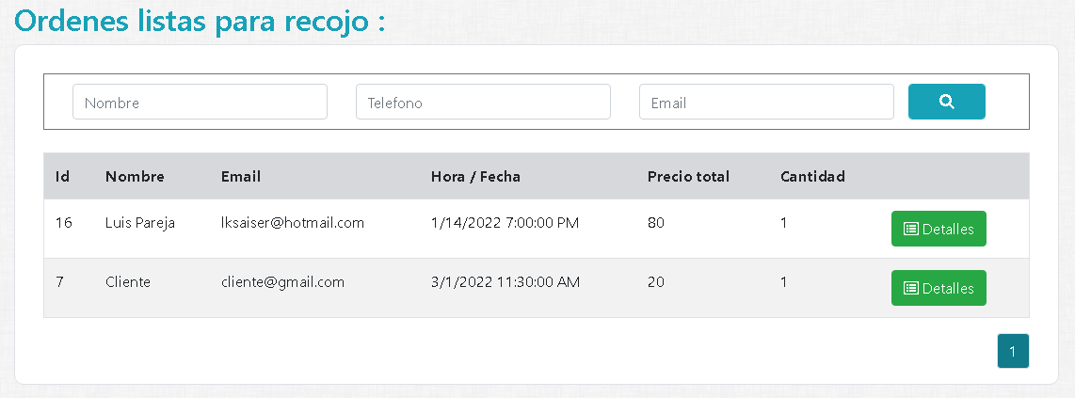
Nombre del caso de prueba: Verificar estar logueado correctamente con el rol "REPARTIDOR"
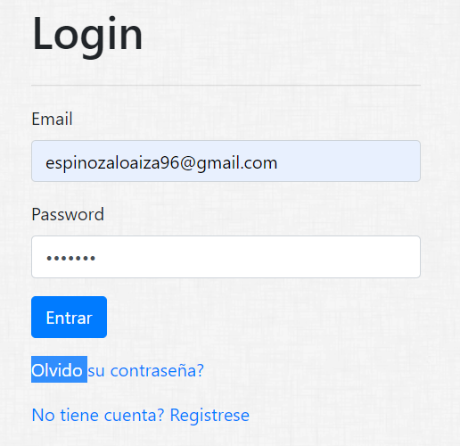

Nombre del caso de prueba: Obtener Pedido

Evidencia HU-A02
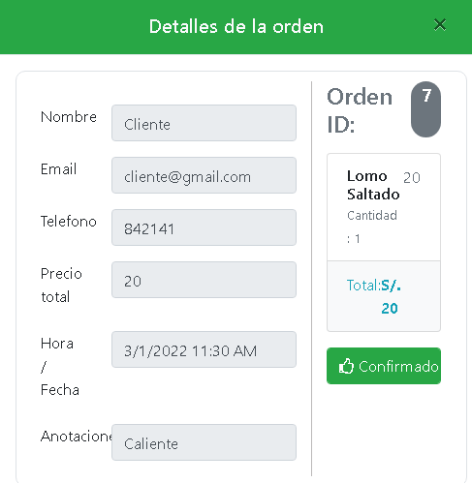
Nombre del caso de prueba: Verificar estar logueado correctamente con el rol "REPARTIDOR"

Nombre del caso de prueba: Registrar pedido en preparacion

